상품제안서
키르히탁 55 14K 귀여운 장우산 | 상품코드: S47348

 |  |  |  |  |  |  | 02-713-8555 | www.synergygift.co.kr
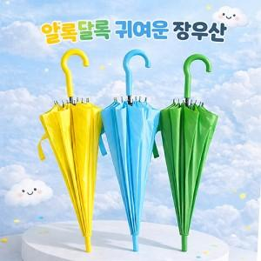

【상세/제작정보】

【인쇄/포장옵션】 | 손잡이1도, 원단1도 / 포장불가능

【공급단가】 | 수량 | 50~ | 100~ | 500~ | 1,000~ | 3,000~
*VAT별도 | 단가 | 5,400원 | 5,080원 | 4,920원 | 4,680원 | 4,520원

【상품 URL】 | https://www.synergygift.co.kr:443/src/goods_detail.php?gdno=47348

